Sheet1
MB Auto
Facture

Vendeur | MB Auto
 | 80b rue de gandrange |  |  |  |  | Ce modèle de facture vous est offert par Zervant.
 | 57185 Vitry sur orne
 |  |  |  |  |  | Voir les instructions :
 |  |  |  |  |  | Remplir le modèle de facture
Client | Anais Rimann
 | 22 rue neuve |  |  |  |  | Logiciel de facturation Zervant :
 | 88300 Neufchateau |  |  |  |  | Utiliser un logiciel de facturation gratuit

Date de facturation | Numéro de la facture |  |  |  | Référence
2025-07-09 | 0001 |  |  |  | 0001
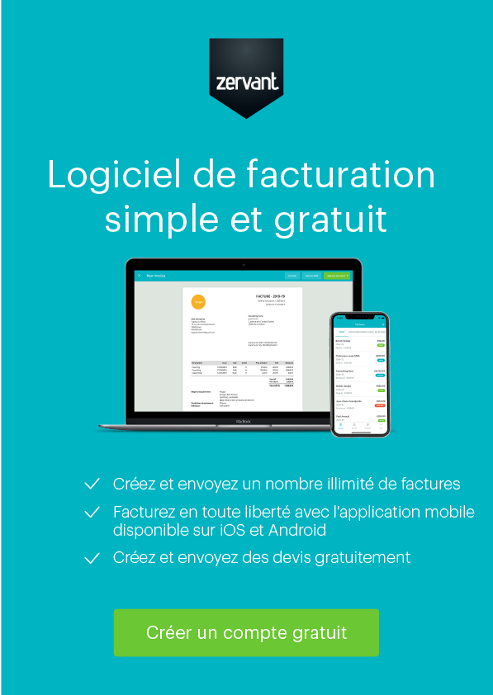
Informations additionnelles
Garantie BPM 3 mois

Description | Quantité | Unité | % TVA | Total TVA | Total TTC
Marque et modèle : Mini Mini Couleur :Gris Immatriculation :AA-325-XF Date de 1ère mise en circulation : 27/05/2009 N° de série : WMWME31000TX07856 Kilométrage : 118947km Source d'énergie : Essence | 1 | pcs | 0% |  | 5,300.00 €

Mode de paiement : Liquide, Virement |  |  |  | Total HT | #REF!
 |  |  |  | Total TVA | 0.00 €
 |  |  |  | Total TTC | 5,300.00 €
Garantie : 3 Mois (BMP)

MB Auto | Coordonnées |  | Détails bancaires
80b rue de gandrange | Mohamed Baabouz |  | Banque | Qonto
57185 Vitry sur orne | Téléphone : +33 6 29 79 70 00 |  | IBAN | FR76 1695 8000 0169 2652 3763 797
N° Siren ou Siret : 940751118 - 16 | E-mail : mbauto057@gmail.com |  | SWIFT/BIC | QNTOFRP1XXX
N° TVA intra. : FR51940751118

